Этап 1. Тест-анализ
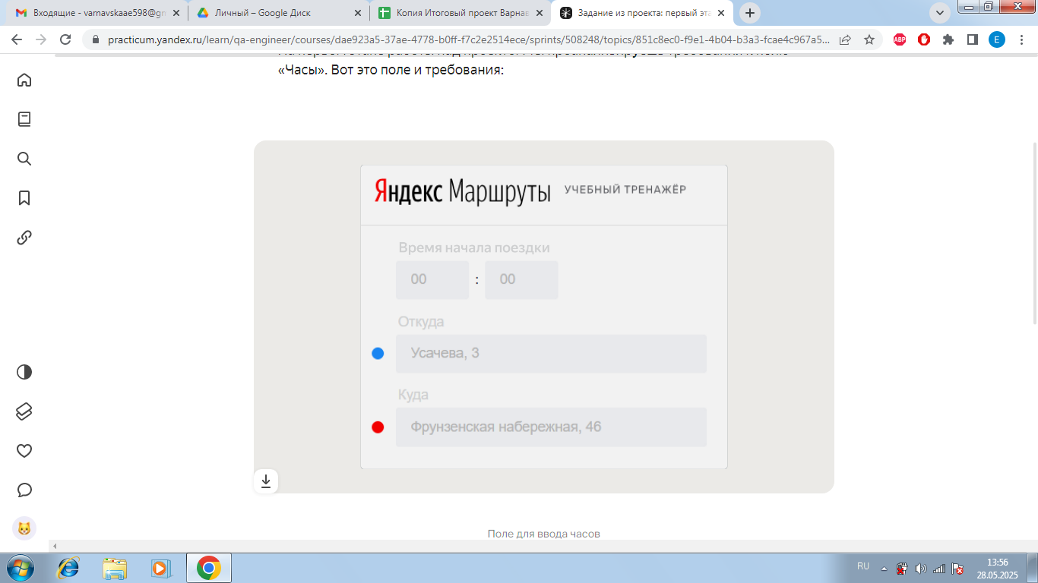
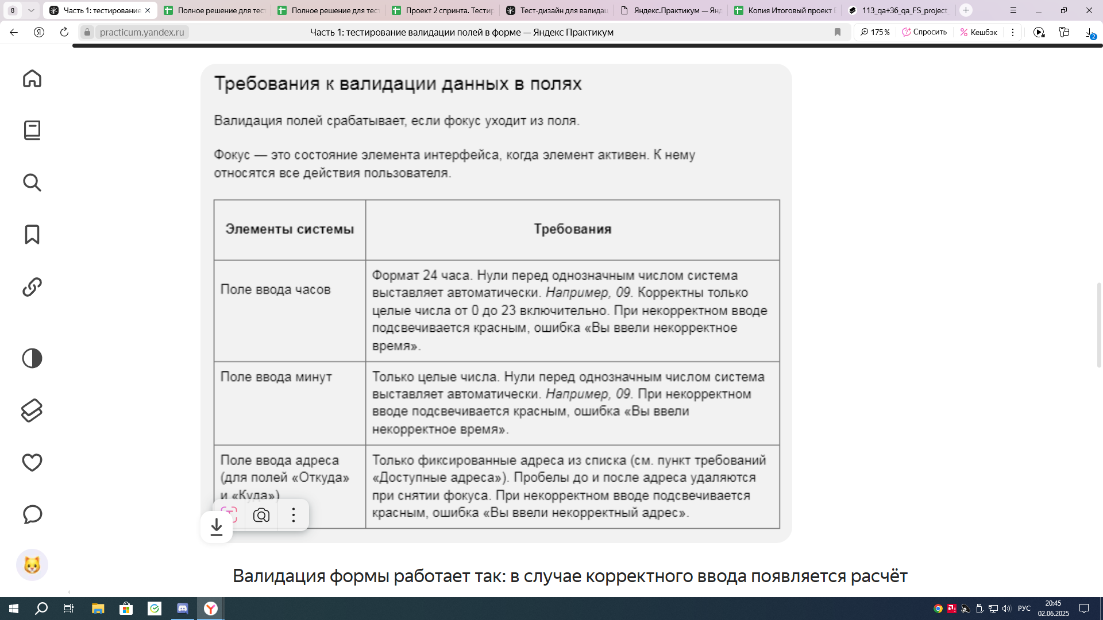
Эта вкладка для удобства и соблюдения последовательности этапов работы над задачей Её проверять ревьюер не будет Но мы рекомендуем выполнить тест-анализ для корректного перехода на этап тест-дизайна
Декомпозиция логики полей формы
Основные объекты | Дальнейшая декомпозиция объектов тестирования
Поле ввода часов | Числа меньше нуля
 | Целые числа от 0 до 23
 | Числа от 24 и больше
 | Нули перед целым числом
 | Поле заполнено
 | Поле не заполено
 | Валидация | Сообщить об ошибки
 |  | Рамка поля подсвечивается красным
Поле ввода минуты | Числа меньше нуля
 | Целые числа от 0 до 59
 | Числа от 59 и больше
 | Нули перед целым числом
 | Поле заполнено
 | Поле не заполнено
 | Валидация | Сообщить об ошибки
 |  | Рамка поля подсвечивает красным
Поле ввода адреса. Откуда | Усачева, 3
 | Комсомольский проспект, 18
 | Зубовский бульвар, 37 |  | ** В поля «Откуда» и «Куда» можно вводить только ограниченное количество адресов из таблицы в требованиях: Усачева, 3; Комсомольский проспект, 18; Зубовский бульвар, 37; М. Пироговская, 25; Хамовнический Вал, 34; Фрунзенская набережная, 46; 3-я Фрунзенская улица, 12. Используй их в качестве тестовых данных.
 | М. Пироговская, 25
 | Хамовнический Вал, 34
 | Фрунзенская набережная, 46
 | 3-я Фрунзенская улица, 12
 | Пробелы до и после адреса удаляются при снятии фокуса
 | Поле заполнено
 | Поле не заполнено
 | Валидация | Сообщить об ошибки
 |  | Рамка поля подсвечивает красным

Этап 2. КЭ и ГЗ
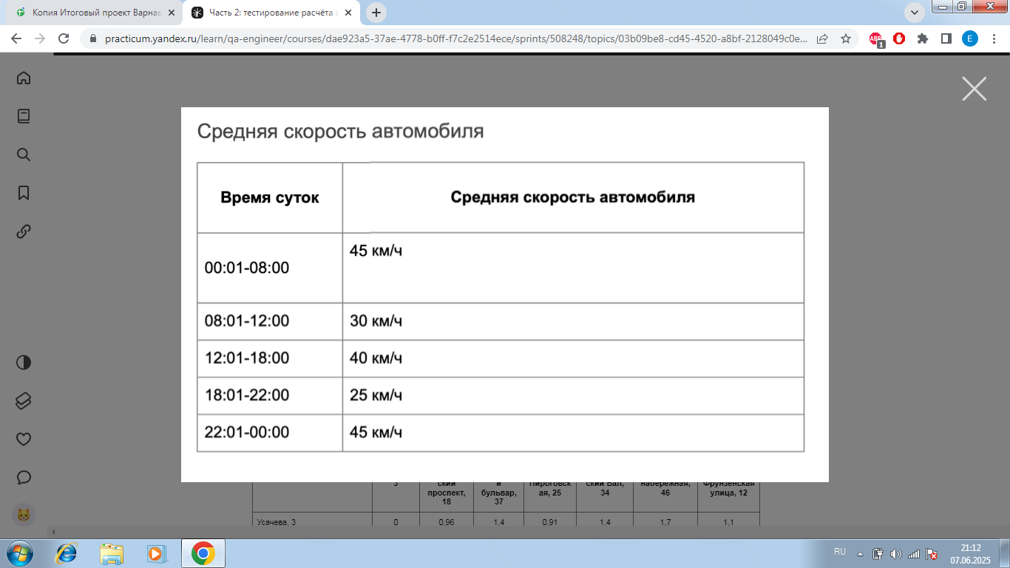
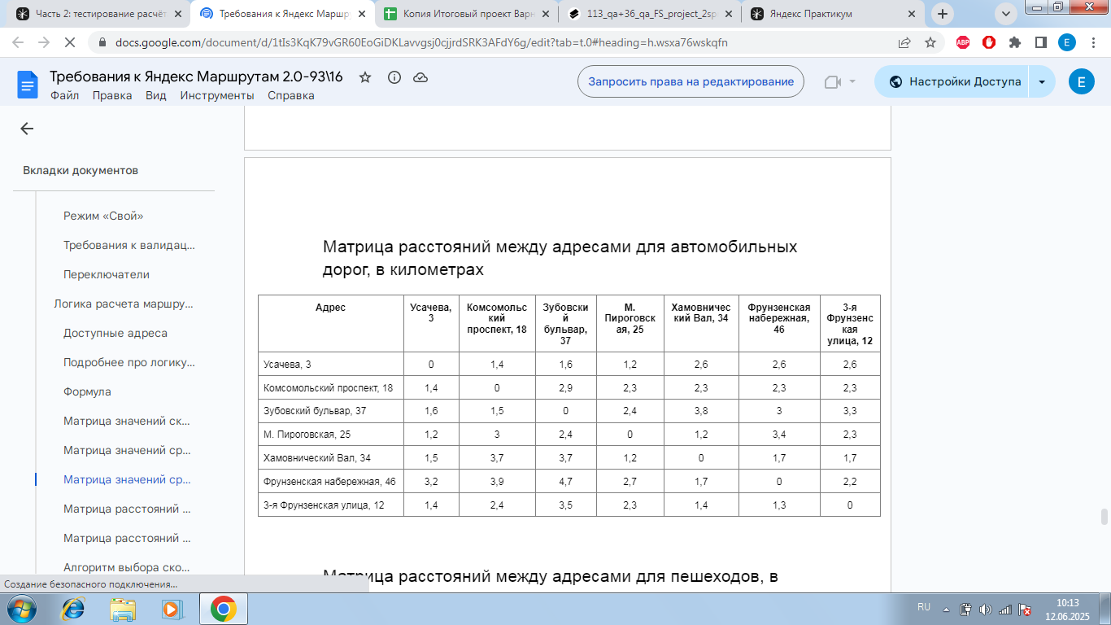


* Можно добавлять и удалять строки в группах проверок. Количество строк в шаблоне не отражает количество классов эквивалетности.
** В поля «Откуда» и «Куда» можно вводить только ограниченное количество адресов из таблицы в требованиях: Усачева, 3; Комсомольский проспект, 18; Зубовский бульвар, 37; М. Пироговская, 25; Хамовнический Вал, 34; Фрунзенская набережная, 46; 3-я Фрунзенская улица, 12. Используй их в качестве тестовых данных.

Группа проверок* | Название класса | Границы | Тестовые данные внутри класса (содержимое поля) | Тестовые данные на границах (содержимое поля) | Пояснение и оптимизации
Время начала поездки. Часы | Числа от 24 и больше | 24 | 30 | 23, 24, 25
 | Числа меньше нуля | -1 | -5 | -2, -1, 0
 | Числа от 0 до 9 | 0,9 | 5 | -1, 0, 1, 8, 9, 10
 | Числа от 10 до 23 | 2025-10-23 | 15 | 9, 10, 11, 22,23,24
 | Буквы |  | 1б
 | Дробные числа |  | 13,5
 | Специальные символы |  | 1%
 | Пустое поле |  | пустая строка
 | Заполненое поле |  | 15

Группа проверок | Название класса | Границы | Тестовые данные внутри класса (содержимое поля) | Тестовые данные на границах (содержимое поля) | Пояснение и оптимизации
Время начала поездки. Минуты | Числа от 60 и больше | 60 | 70 | 59, 60, 61
 | Числа меньше нуля | -1 | -5 | -2, -1, 0
 | Числа от 0 до 9 | 0,9 | 5 | -1,0,1,8,9,10
 | Числа от 10 до 59 | 10,59 | 30 | 9,10,11, 58, 59,60
 | Буквы |  | 1б
 | Дробные числа |  | 13,5
 | Специальные символы |  | 1%
 | Пустое поле |  | пустая строка
 | Заполненое поле |  | 15

Группа проверок | Название класса | Границы | Тестовые данные внутри класса (содержимое поля) | Тестовые данные на границах (содержимое поля) | Пояснение и оптимизации
Поле ввода адреса. Откуда | Строка содержащая пробел до текста |  | Усачева, 3
 | Строка содержащая пробел после текста |  | Усачева, 3
 | Адрес не из списка |  | Ефремова, 19
 | Адреса из списка |  | Комсомольский проспект, 18
 | Поле заполнено |  | Усачева, 3
 | Поле пустое |  | пустая строка

Группа проверок | Название класса | Границы | Тестовые данные внутри класса (содержимое поля) | Тестовые данные на границах (содержимое поля) | Пояснение и оптимизации
Поле ввода адреса. Куда | Строка содержащая пробел до текста |  | Усачева, 3
 | Строка содержащая пробел после текста |  | Усачева, 3
 | Адрес не из списка |  | Ефремова, 19
 | Адреса из списка |  | Комсомольский проспект, 18
 | Поле заполнено |  | Усачева, 3
 | Поле пустое |  | пустая строка

Группа проверок | Название класса | Границы | Тестовые данные внутри класса (содержимое поля) | Тестовые данные на границах (содержимое поля) | Пояснение и оптимизации | t=S/V, S-расстояние, V-средняя скорость
Расстояние между адресами | Расстояние больше 0 |  | Усачева, 3 - Зубовский бульвар, 37
 | Расстояние равно 0 |  | Усачева, 3 - Усачева, 3

Время начала движения | 00:01-08:00 | 00:01, 08:00 | 3:00:00 | 00:00, 00:01, 00:02, 07:59, 08:00; 08:01 | Скорость автомобиля 45 км/ч
 | 08:01-12:00 | 08:01, 12:00 | 11:00:00 | 08:00, 08:01, 08:02, 11:59, 12:00: 12:01 | Скорость автомобиля 30 км/ч
 | 12:01-18:00 | 12:01, 18:00 | 14:00:00 | 12:00, 12:01, 12:02, 17:59, 18:00, 18:01 | Скорость автомобиля 40 км/ч
 | 18:01-22:00 | 18:01, 22:00 | 19:00:00 | 18:00, 18:01, 18:02, 21:59, 22:00, 22:01 | Скорость автомобиля 25 км/ч
 | 22:01-00:00 | 22:01, 00:00 | 23:00:00 | 22:00, 22:01, 22:02, 23:59, 00:00, 00:01 | Скорость автомобиля 45 км/ч

Этап 4. Баг-репорты
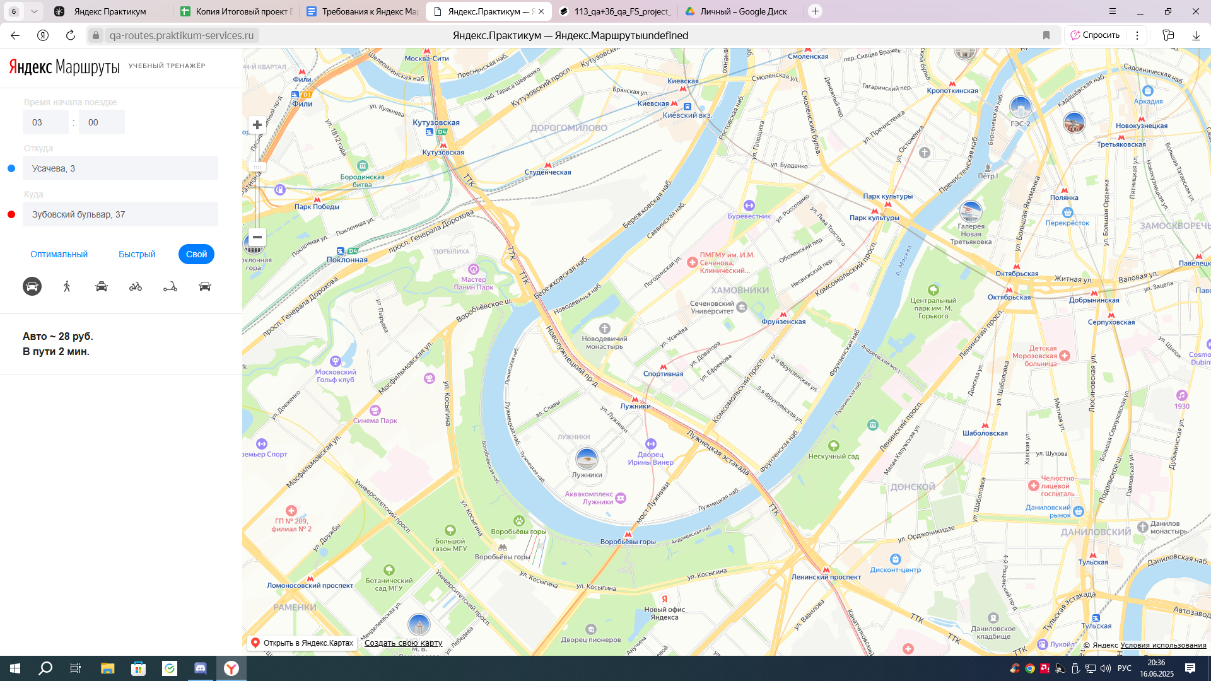
ID | Название БР | Статус | Приоритет |  | Описание шага | Ожидаемый результат | Фактический результат | Окружение (не заполняем в спринте 1)
BUG1 | Не проставлятся 0 перед однозначными числами в поле Часы | Открыт | Желательный | Открыть сервис Яндекс. Маршруты: https://qa-routes.praktilkum-services.ru/ | 1. Заполнить поле часы значением 0; 2. Снять фокус с поля | перед однозначным числом система автоматически проставляет 0 | система не проставляет 0 перед однозначными числами | Windows 7, браузер Google Chrome 109.0.5414.120
BUG2 | Появляется ошибка при вводе однозначных чисел в поле Часы | Открыт | Критический | Открыть сервис Яндекс. Маршруты: https://qa-routes.praktilkum-services.ru/ | 1. Заполнить поле часы значением 0; 2. Снять фокус с поля | система принимает однозначные числа, ошибки нет | система не принимает однозначные числа, появляется ошибка "вы ввели некорректное время" | Windows 7, браузер Google Chrome 109.0.5414.121
BUG3 | Не появлятся ошибка при вводе числа 24 в поле Часы | Открыт | Критический | Открыть сервис Яндекс. Маршруты: https://qa-routes.praktilkum-services.ru/ | 1. Заполнить поле часы значением 24; 2. Снять фокус с поля | появляется ошибка "вы ввели некорректное время" | система принимает значение, ошибки нет | Windows 7, браузер Google Chrome 109.0.5414.122
BUG5 | Не проставлятся 0 перед однозначными числами в поле минуты | Открыт | Желательный | Открыть сервис Яндекс. Маршруты: https://qa-routes.praktilkum-services.ru/ | 1. Заполнить поле минуты значением 0; 2. Снять фокус с поля | перед однозначным числом система автоматически проставляет 0 | система не проставляет 0 перед однозначными числами | Windows 7, браузер Google Chrome 109.0.5414.124
BUG6 | Появляется ошибка при вводе однозначных чисел в поле минуты | Открыт | Критический | Открыть сервис Яндекс. Маршруты: https://qa-routes.praktilkum-services.ru/ | 1. Заполнить поле минуты значением 0; 2. Снять фокус с поля | система принимает однозначные числа, ошибки нет | система не принимает однозначные числа, появляется ошибка "вы ввели некорректное время" | Windows 7, браузер Google Chrome 109.0.5414.125
BUG8 | Не появлется ошибка при оставлении пустым поля минуты | Открыт | Критический | Открыть сервис Яндекс. Маршруты: https://qa-routes.praktilkum-services.ru/ | 1. Поставить фокус в поле минуты 2. Оставить поле минуты пустым; 3. Снять фокус с поля | появляется ошибка "вы ввели некорректное время" | система принимает значение, ошибки нет | Windows 7, браузер Google Chrome 109.0.5414.127
BUG13 | Неправильно рассчитывается время движения для "собственного автомобиля" в Яндекс. Маршруте при заполнении полей | Открыт | Критический | Открыть сервис Яндекс. Маршруты: https://qa-routes.praktilkum-services.ru/ | 1. Заполнить поле начала поздки 11 часов; 2. Заполнить поле начала поездки 00 минут; 3. Заполнить поле Откуда Усачева, 3; 4. Заполнить поле Куда Зубовский бульвар, 37; 5. Выбрать режим "свой"; 6. Выбрать вид транспорта "собственный автомобиль" | Время движения в пути 4 минута. | Время движения в пути 3 минута. | Windows 7, браузер Google Chrome 109.0.5414.132
BUG14 | Неправильно рассчитывается стоимость поездки для "собственного автомобиля" в Яндекс. Маршруте при заполнении полей | Открыт | Критический | Открыть сервис Яндекс. Маршруты: https://qa-routes.praktilkum-services.ru/ | 1. Заполнить поле начала поздки 03:00; 2. Заполнить поле Откуда Усачева, 3; 3. Заполнить поле Куда Зубовский бульвар, 37; 4. Выбрать режим "свой"; 5. Выбрать вид транспорта "собственный автомобиль" | Стоимость поездки 32 руб | Стоимость поездки 28 руб | Windows 7, браузер Google Chrome 109.0.5414.133
BUG15 | Не появлется ошибка при оставлении пустым поля часы | Открыт | Критический | Открыть сервис Яндекс. Маршруты: https://qa-routes.praktilkum-services.ru/ | 1. Поставить фокус в поле часы 2. Оставить поле часы пустым; 3. Снять фокус с поля | появляется ошибка "вы ввели некорректное время" | система принимает значение, ошибки нет | Windows 7, браузер Google Chrome 109.0.5414.127
BUG16 | Не появлется ошибка при оставлении пустым поля откуда | Открыт | Критический | Открыть сервис Яндекс. Маршруты: https://qa-routes.praktilkum-services.ru/ | 1. Поставить фокус в поле откуда 2. Оставить поле откуда пустым; 3. Снять фокус с поля | появляется ошибка "вы ввели некорректное время" | система принимает значение, ошибки нет | Windows 7, браузер Google Chrome 109.0.5414.127
BUG17 | Не появлется ошибка при оставлении пустым поля куда | Открыт | Критический | Открыть сервис Яндекс. Маршруты: https://qa-routes.praktilkum-services.ru/ | 1. Поставить фокус в поле куда 2. Оставить поле куда пустым; 3. Снять фокус с поля | появляется ошибка "вы ввели некорректное время" | система принимает значение, ошибки нет | Windows 7, браузер Google Chrome 109.0.5414.127
BUG18 | Не удаляется пробел после адреса автоматически поле куда | Открыт | Желательный | Открыть сервис Яндекс. Маршруты: https://qa-routes.praktilkum-services.ru/ | 1. Заполнить поле куда Усачева, 3; 2. Снять фокус с поля | Пробел до адреса удаляется системой автоматически, ошибки нет | система не удаляет пробел автоматически, адрес принимается системой, ошибки нет | Windows 7, браузер Google Chrome 109.0.5414.128
BUG19 | Не удаляется пробел до адреса автоматически поле куда | Открыт | Желательный | Открыть сервис Яндекс. Маршруты: https://qa-routes.praktilkum-services.ru/ | 1. Заполнить поле куда Усачева, 3; 2. Снять фокус с поля | Пробел после адреса удаляется системой автоматически, ошибки нет | система не удаляет пробел автоматически, адрес принимается системой, ошибки нет | Windows 7, браузер Google Chrome 109.0.5414.129
BUG20 | Не удаляется пробел после адреса автоматически поле откуда | Открыт | Желательный | Открыть сервис Яндекс. Маршруты: https://qa-routes.praktilkum-services.ru/ | 1. Заполнить поле откуда Усачева, 3; 2. Снять фокус с поля | Пробел до адреса удаляется системой автоматически, ошибки нет | система не удаляет пробел автоматически, адрес принимается системой, ошибки нет | Windows 7, браузер Google Chrome 109.0.5414.130
BUG21 | Не удаляется пробел до адреса автоматически поле откуда | Открыт | Желательный | Открыть сервис Яндекс. Маршруты: https://qa-routes.praktilkum-services.ru/ | 1. Заполнить поле откуда Усачева, 3; 2. Снять фокус с поля | Пробел после адреса удаляется системой автоматически, ошибки нет | система не удаляет пробел автоматически, адрес принимается системой, ошибки нет | Windows 7, браузер Google Chrome 109.0.5414.131
BUG22 | Отображается некорректное сообщение об ошибке при вводе адреса не из списка в поле откуда | Открыт | Желательный | Открыть сервис Яндекс. Маршруты: https://qa-routes.praktilkum-services.ru/ | 1. Заполнить поле откуда Ефремова, 19; 2. Снять фокус с поля | Поле подсвечивается красным, появляется ошибка "Вы ввели некорректное время" | появляется ошибка "вы ввели некорректное время" | Windows 7, браузер Google Chrome 109.0.5414.132

